reids基础
Redis 最大的作用

 |  | 数据缓存

什么是缓存？ 缓存在架构中的作用？

 |  | 只用一句话表达

插槽（哈希Slot）

 |  | 0-16383
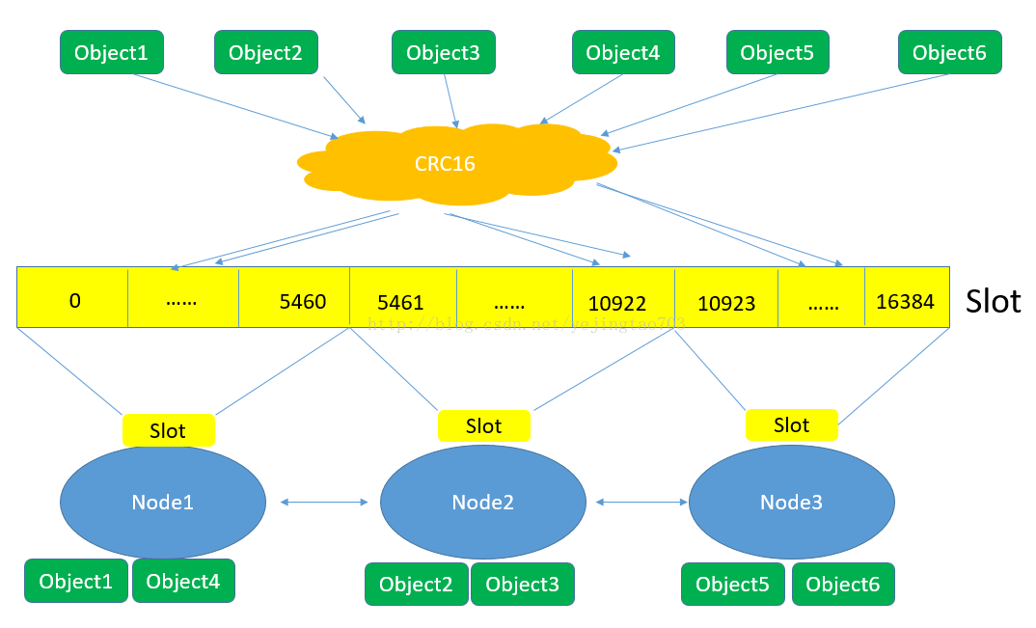
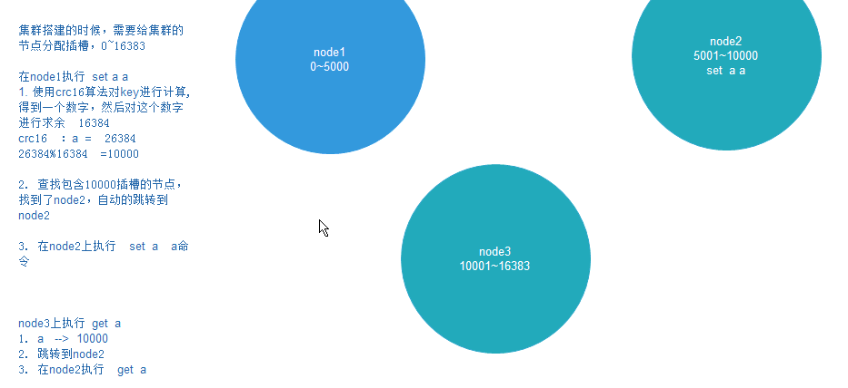

 |  | 1、 对象保存到Redis之前先经过CRC16哈希到一个指定的Node上
 |  | 2 、每个Node被平均分配了一个Slot段，对应着0-16384，Slot不能重复也不能缺失，否则会导致对象重复存储或无法存储
 |  | 3 、Node之间也互相监听，一旦有Node退出或者加入，会按照Slot为单位做数据的迁移

 |  |  | 问题：谁做过分库分表项目 ？ 为什么要分库分表？

节点主从

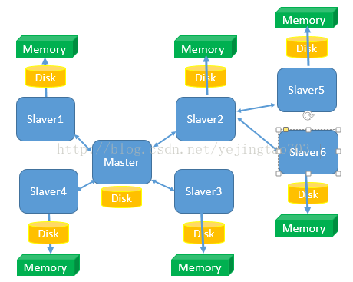

 |  |  | 问题：主从节点的最大的作用？

 |  | 1、只有1个Master，可以有N个slaver，而且Slaver也可以有自己的Slaver
 |  | 2 、读写分离，Master只负责写和同步数据给Slaver，Slaver承担了被读的任务，所以Slaver的扩容只能提高读效率不能提高写效率
 |  | 3、Slaver先将Master那边获取到的信息压入磁盘，再load进内存，client端是从内存中读取信息的，所以Redis是内存数据库

Redis 总架构图

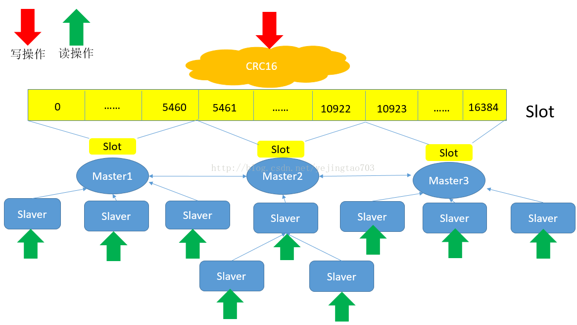

 | 1、扩展并发读就添加Slaver
 | 2、扩展并发写就添加Master |  | 问题： 消息冲突怎么办？
 | 3、扩容也就是添加Master

访问
 |  | 客户端可以与任何一个节点相连接，然后就可以访问集群中的任何一个节点。对其进行存取和其他操作

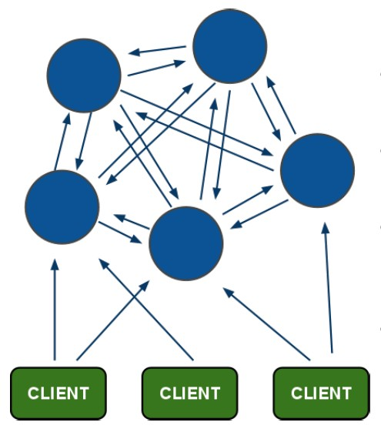

Rehash操作

 |  | 当哈希表的哈希因子达到一定阈值的时候，为了减小冲突率，需要进行Rehash操作。

 |  | Redis的Rehash机制是这样，首先创建新的哈希表，其次进行数据迁移。

Redis 存储类型

 | Redis支持五种数据类型：string（字符串），hash（哈希），list（列表），set（集合）及zset(sorted set：有序集合)。

 |  | Redis 字符串(String)

 |  | Redis 哈希(Hash)

 |  | Redis 列表(List)

 |  | Redis 集合(Set)

 |  | Redis 有序集合(sorted set)

Jedis api

 |  | java 版本 Redis API

